상품제안서
주문제작 피크닉 매트 (중/대/특대) | 상품코드: S22231

 |  |  |  |  |  |  | 02-713-8555 | www.synergygift.co.kr
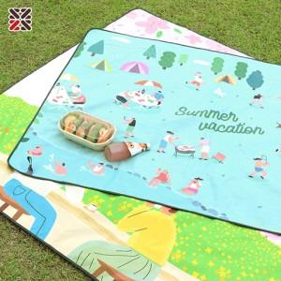

【상세/제작정보】 | <p><span style="font-size: 18.6667px;">※ 중, 대, 특대 운임비 정책 상이합니다.</span></p><p><span style="font-size: 18.6667px;">&nbsp;</span></p><p><span style="font-size: 18.6667px;">※ 중사이즈 한박스 입수량 70개 / 운임비 4,500원(VAT별도) 발생 됩니다.</span></p><p><span style="font-size: 18.6667px;">※ 대, 특대 사이즈 한박스 입수량 50개 / 운임비 4,500원(VAT별도) 발생 됩니다.</span></p>

【인쇄/포장옵션】 | 풀칼라 / OPP(비닐)

【공급단가】 | 수량 | 100~ | 300~ | 500~ | 1,000~ | 3,000~
*VAT별도 | 중 | 9,850원 | 9,450원 | 9,200원 | 9,050원 | 8,900원
 | 대 | 16,000원 | 15,400원 | 15,000원 | 14,700원 | 14,500원
 | 특대 | 22,200원 | 21,300원 | 20,700원 | 20,400원 | 20,000원

【상품 URL】 | https://www.synergygift.co.kr:443/src/goods_detail.php?gdno=22231

